Hoja1
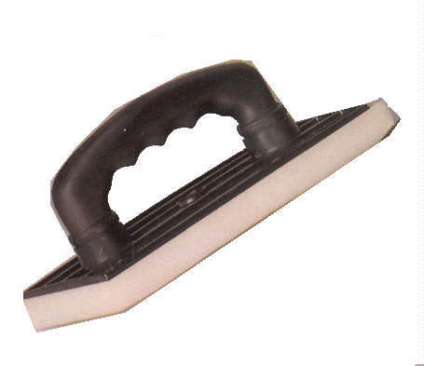
2024-01-20

LA PAZ 28 - HAEDO 4460-2005
BUENOS AIRES luquearti@gmail.com
____________________________________________________________________________________
"FRATACHOS PLASTICOS”
“Base de Alto Impacto”
“Mango Soplado Super Anatomico”
"Espuma Blanca Calidad 24kg/m3"
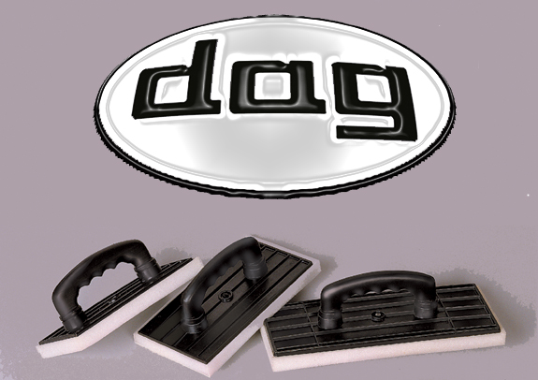

COD. | DESCRIPCION | PRECIO
F-004/1 | FRATACHO Nº 20 | 315.200
F-004/2 | FRATACHO Nº 25 | 334.800
F-004/3 | FRATACHO Nº 30 | 425.100
 | CAJA : X 30 UNIDADES

